PyAccy install
1. ubuntu20.04 먼저 설치 해야 합니다.

2. Termial에서 아래 명령어를 차례로 실행하여 관련 프로그램을 설치 해야 합니다.
 | Install List
 | > sudo apt-get -y update > sudo apt-get -y upgrade > sudo apt-get -y install net-tools > sudo apt-get -y install ssh > sudo apt-get -y install python3-pip > sudo apt-get -y install python3-distutils > sudo pip3 install PyQt5 > sudo apt-get -y install pyqt5-dev-tools > sudo pip3 install pyinstaller > sudo apt-get -y install build-essential > sudo apt-get -y install qtcreator > sudo apt-get -y install qt5-default > sudo apt-get install snapd snapd-xdg-open > sudo snap install pycharm-community --classic

3. PyCharm에서 프로젝트를 생성 합니다. (예 : ~/src/MyPyScace)
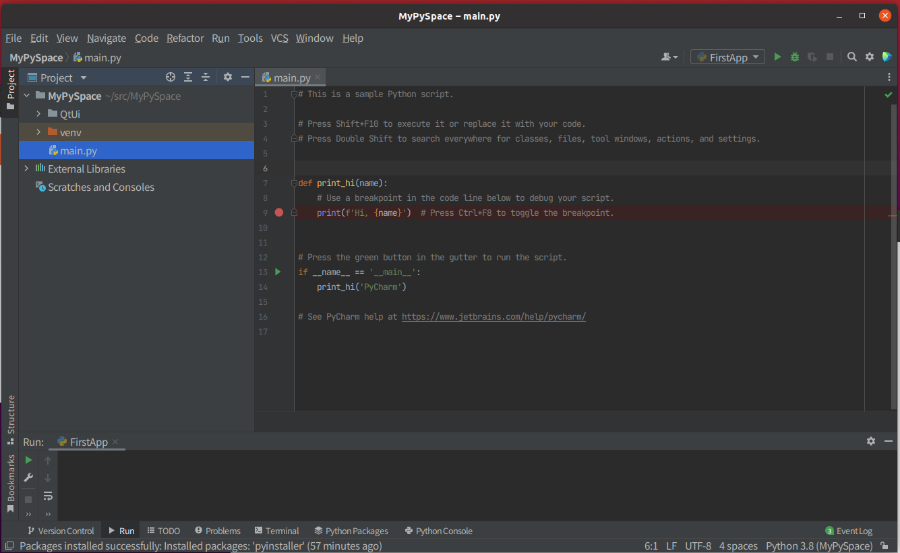

3. 파이참의 Setting Menu에서, 아래 Package들을 설치 합니다.
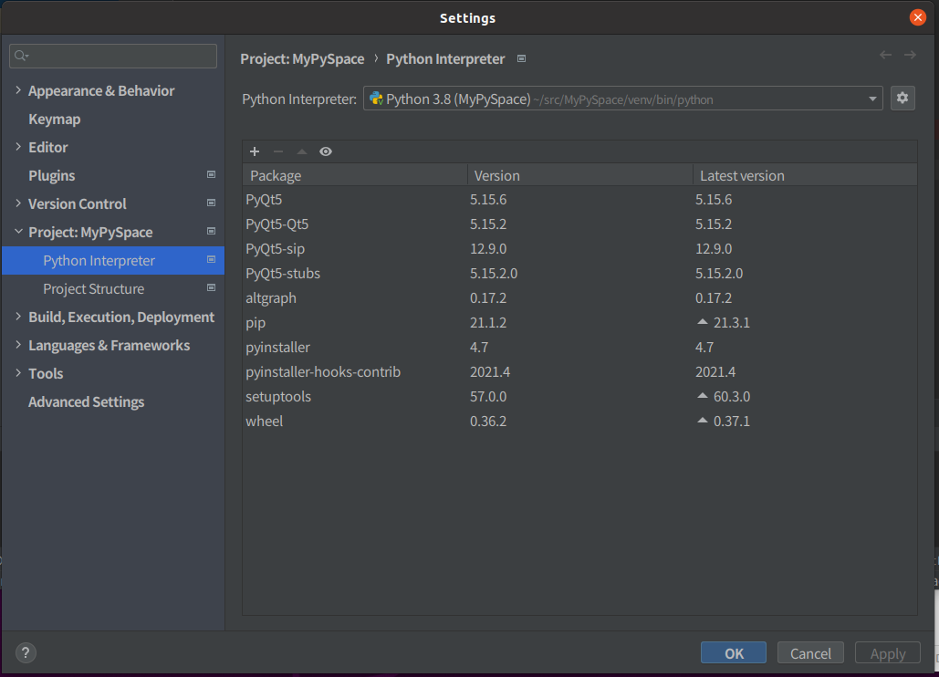

4. PyAccy_linux.zip를 다운로하여 하여 압축을 풀고 적당한 위치에 옮겨 놓습니다. (예. : ~/PyAccy/)
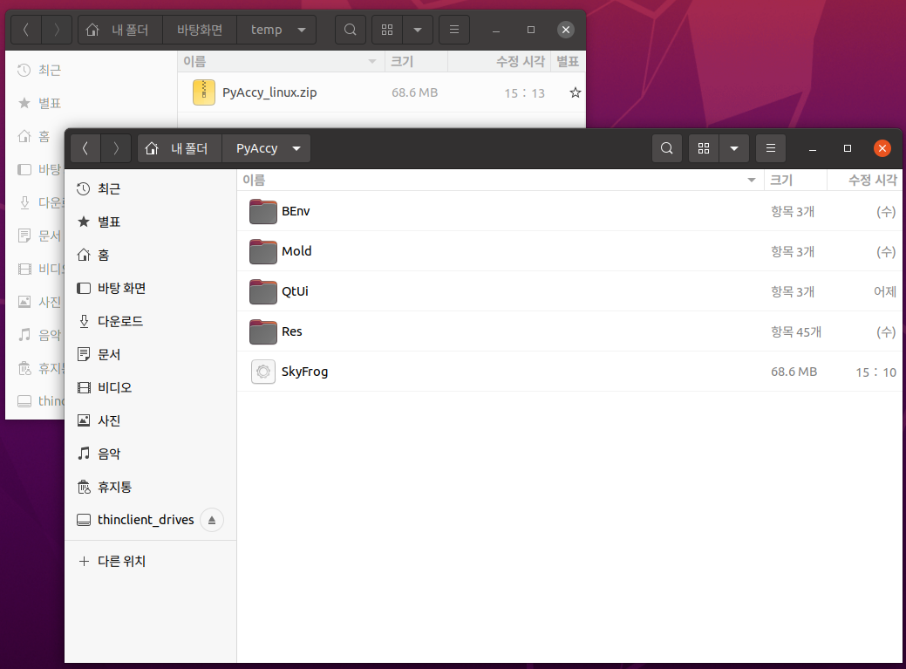

5. "SkyFrog" 프로그램을 실행하고 "Setting"를 선택하면 아래와 같은 창이 나타납니다. 이 창에서 설치된 프로그램의 환경에 맞게 각 목록의 값을 채워 줍니다.
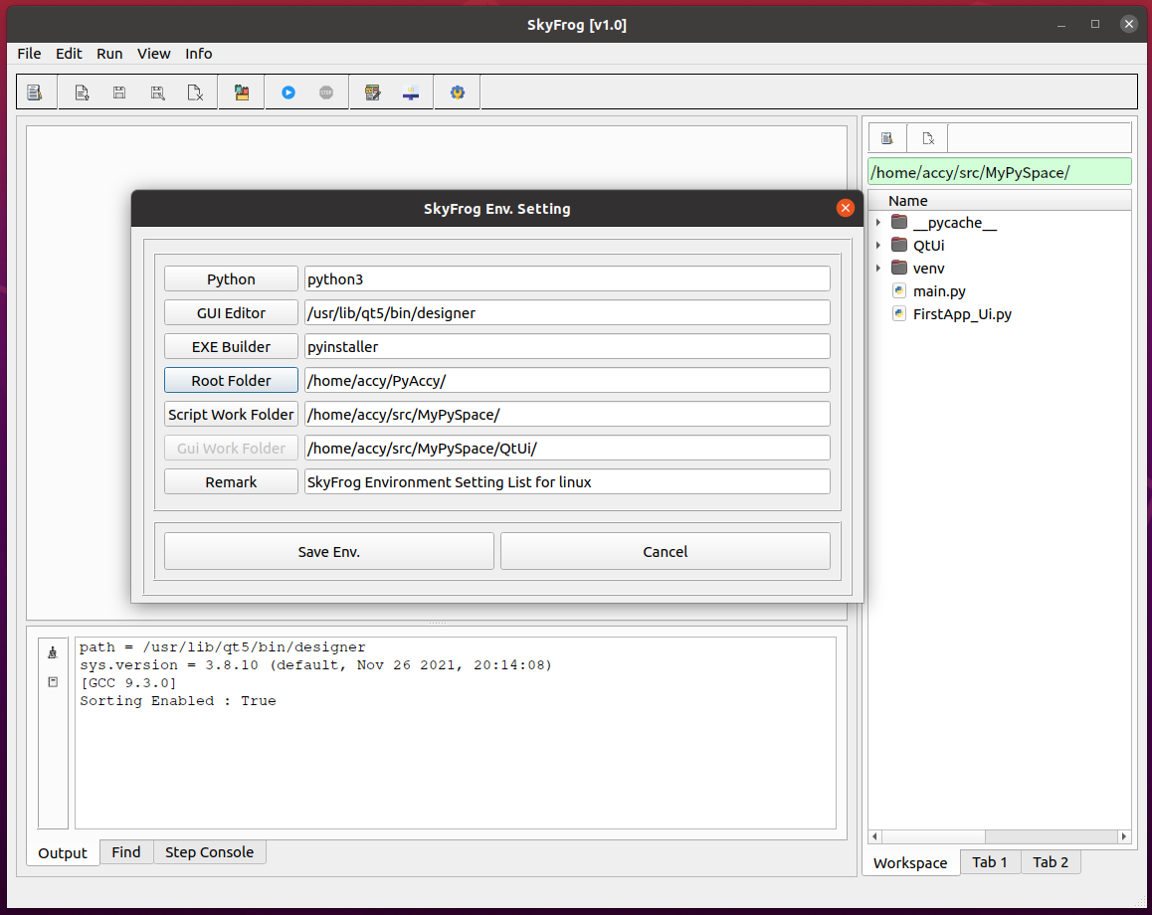

6."GUI New" 메뉴를 선택하거나, 아래 아이콘을 눌러 QtDesigner를 실행시켜 GUI를 생성합니다.
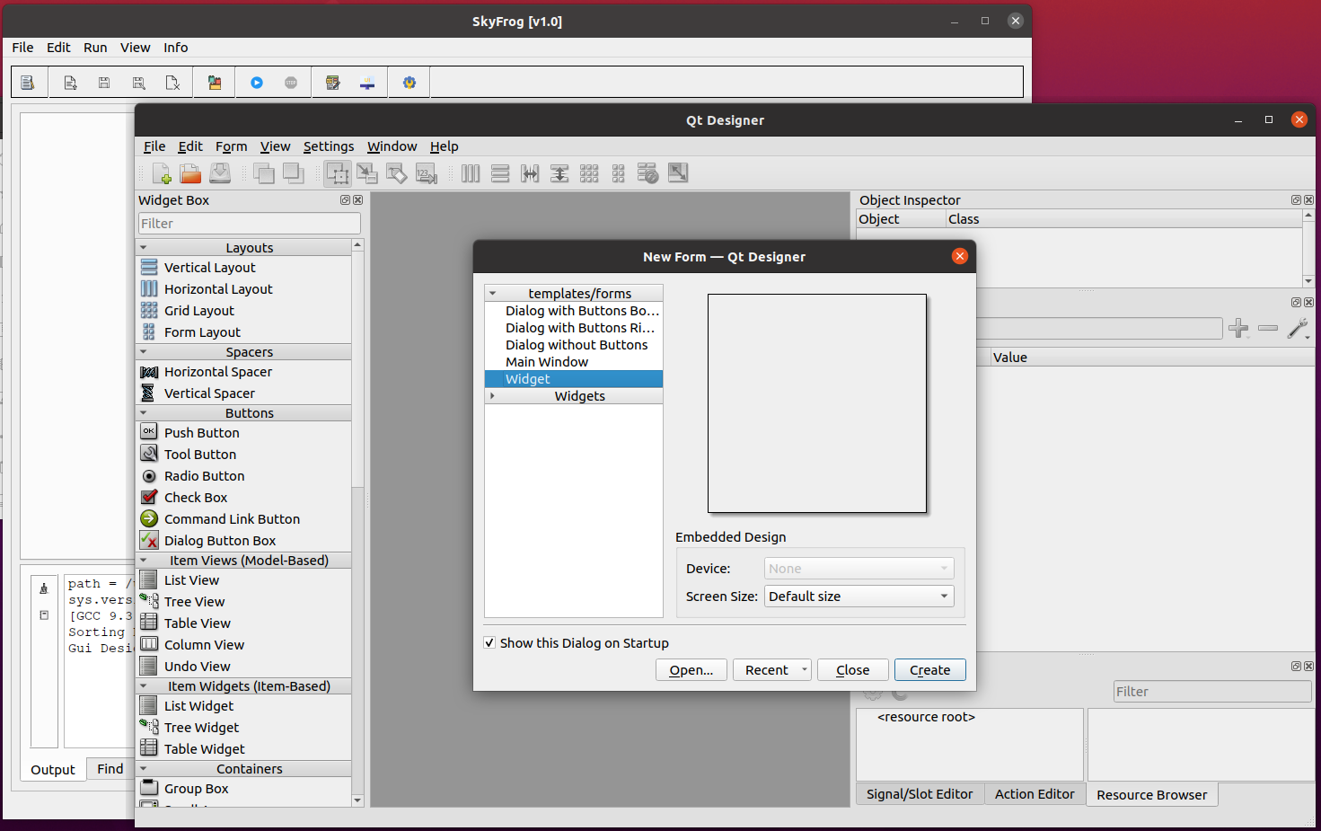

7. QtDesigner에서 GUI를 Design하고 적당한 이름으로 저장한다.
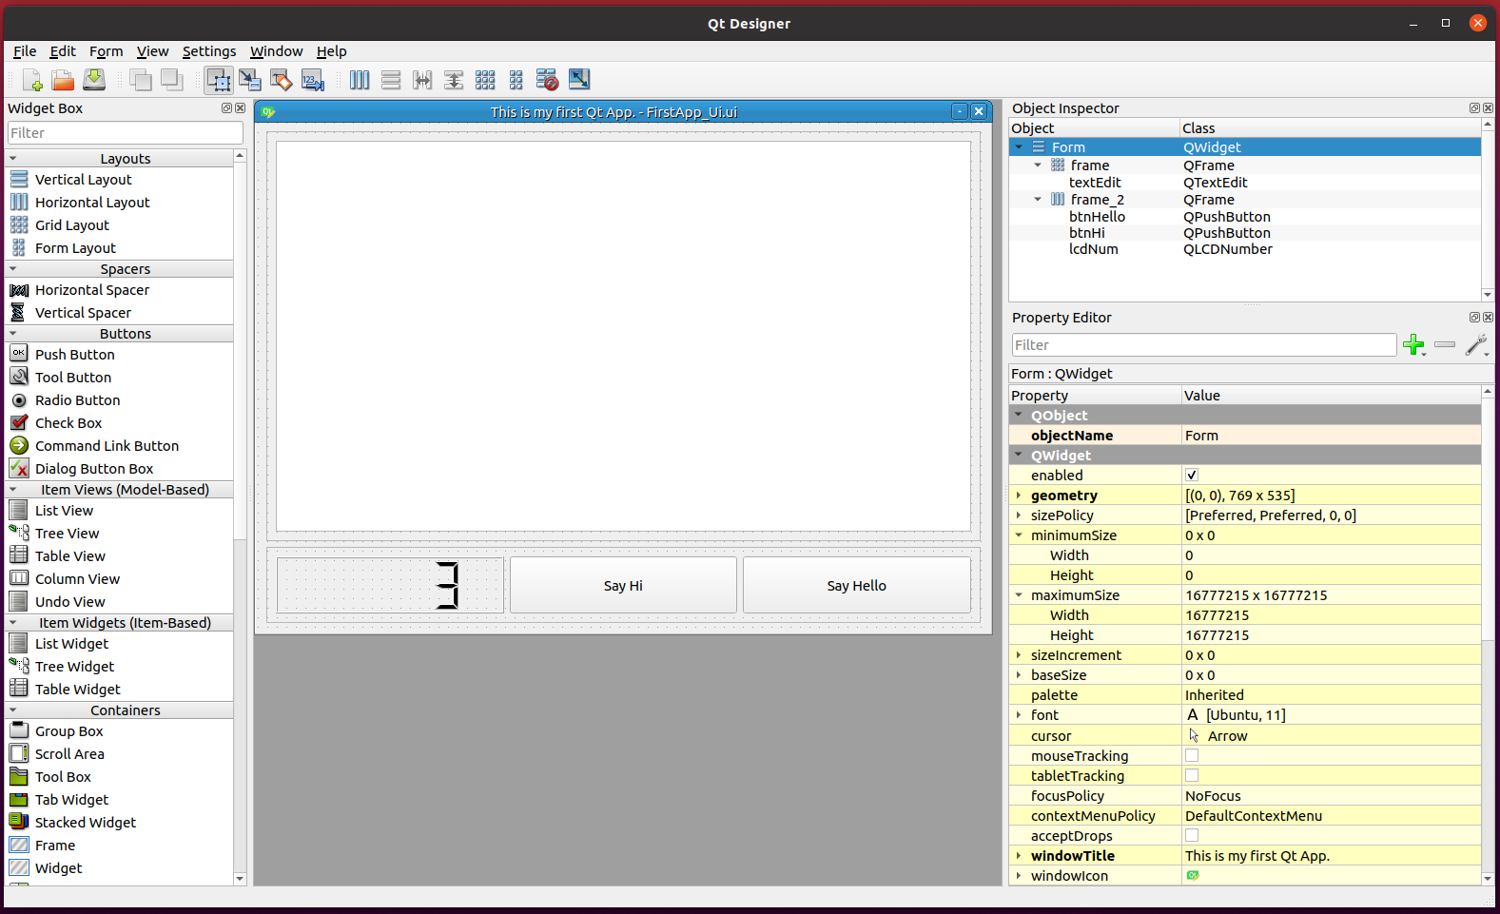

8. "SkyFrog" 프로그램에서 "GUI Build"를 선택하여 Python GUI Script를 생성합니다.
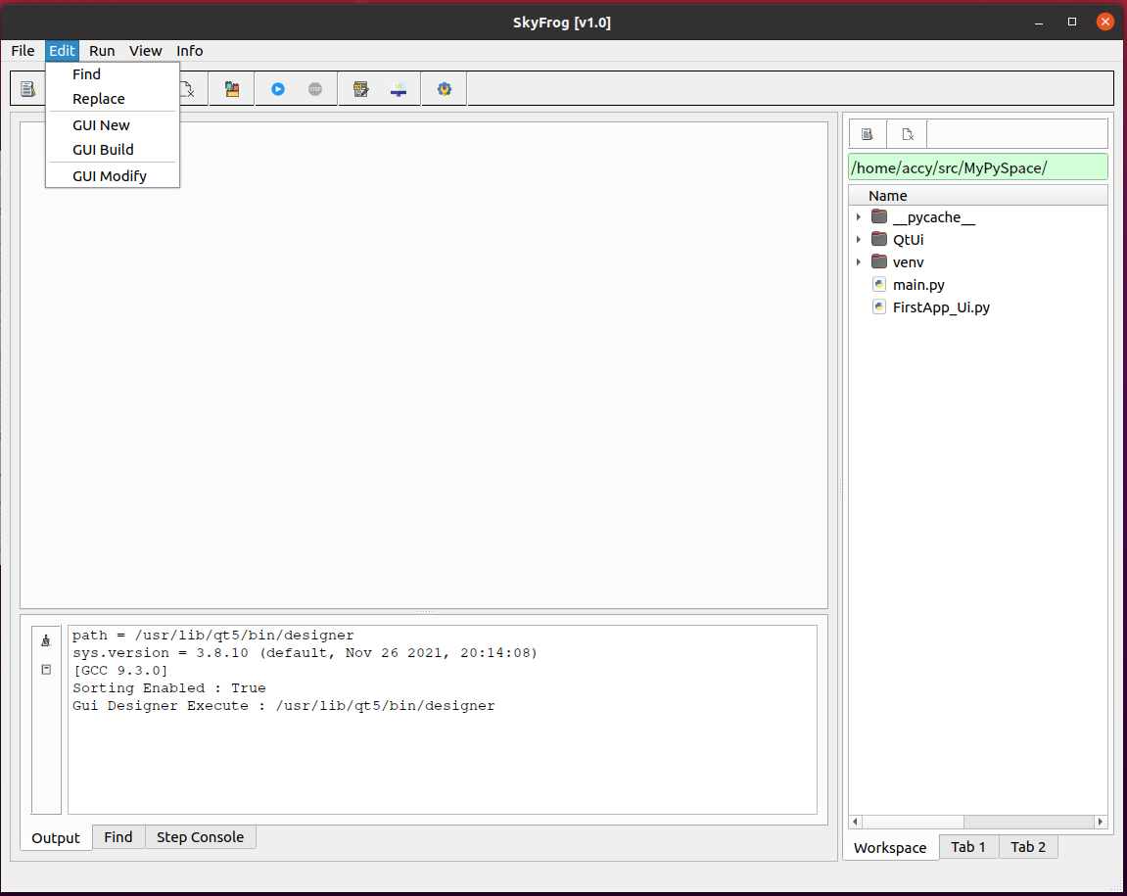

9. 그 다음으로, 만들어진 .ui 파일을 선택하면, Main GUI로 사용할 것인지 다시 확인 합니다. 메인으로 사용하고자 하면 선택하고 그렇지 않으면 선택하지 않으면 됩니다.
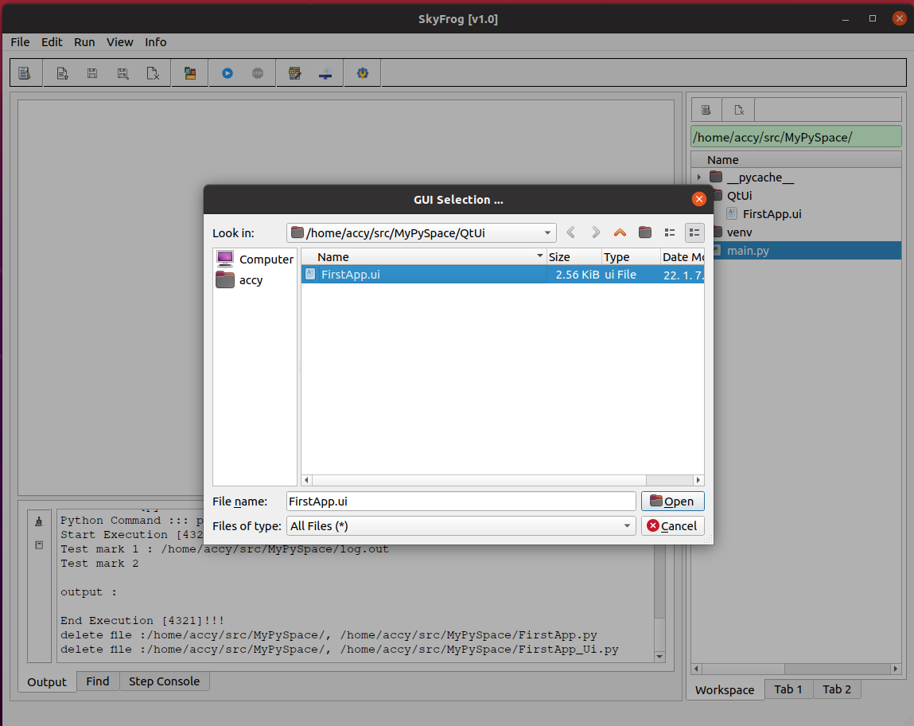

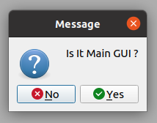

10. 이 프그램은 ui를 빌더하면 2개의 파일이 자동으로 생깁니다. 하나는 gui를 생성하는 script 파일이고 다른 하나는 로직을 코딩할 수 있는 파일입니다.
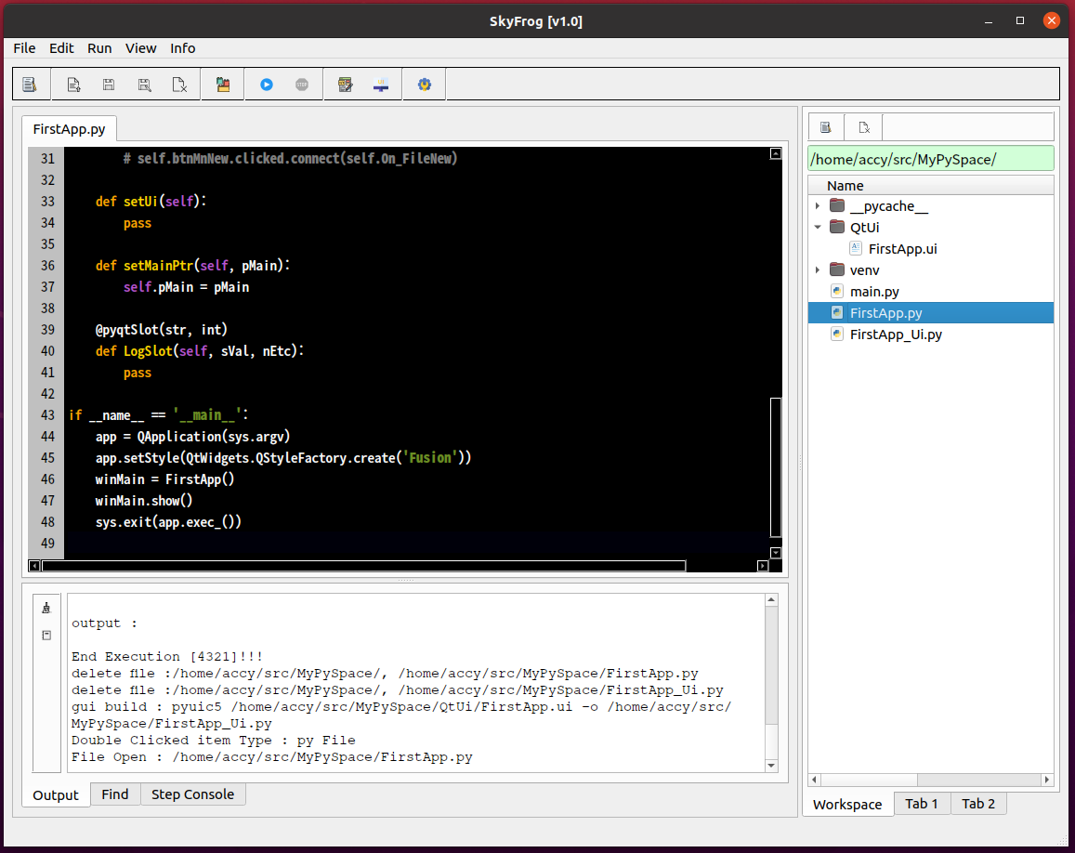

11. 이 단계부터는 파이참 프로그램과 혼용하여 사용 할 수 있습니다.

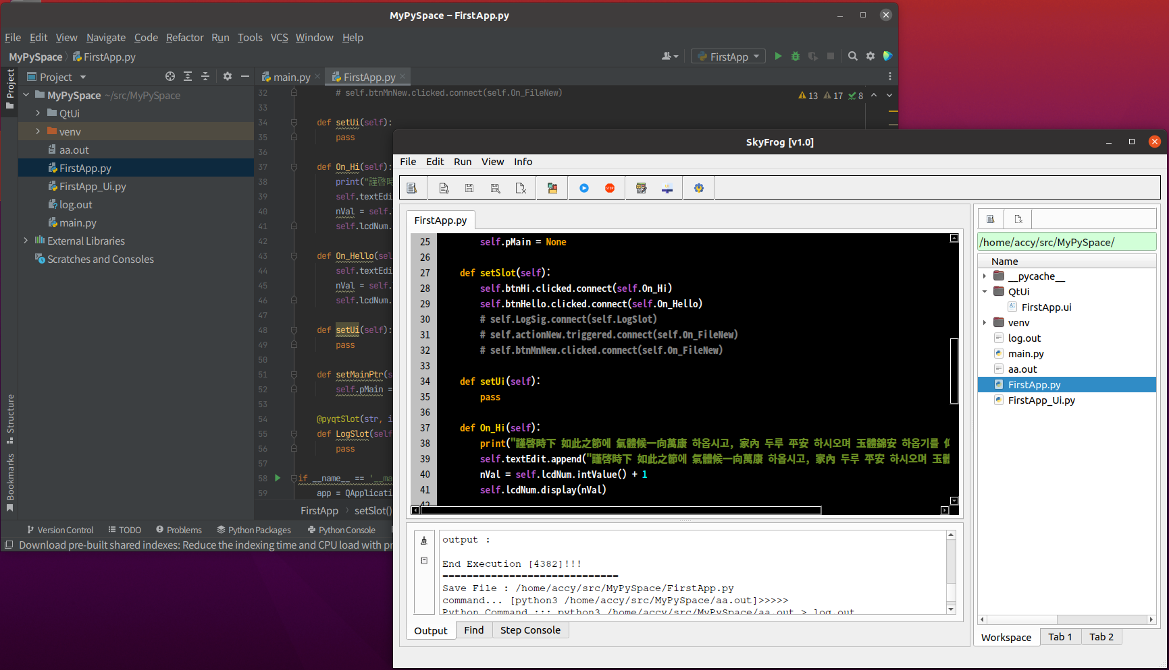

12. 코딩이 되었다면, 메뉴에서 "Execute" 를 선택하여 바로 실행하여 결과를 확인 할 수 있습니다.
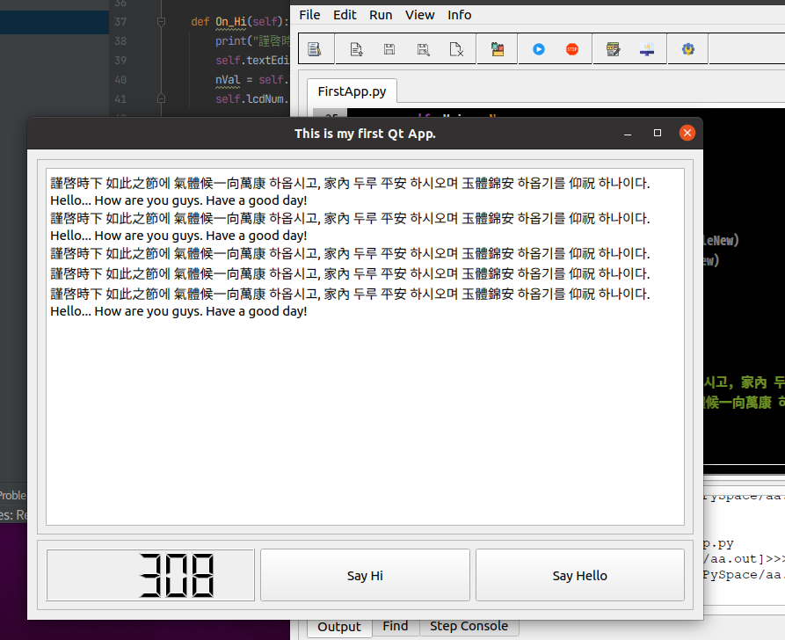

12. 코딩과 디버깅이 완료되면 실행 파일로 빌더 할 수 있습니다. 메뉴에서 "Build"를 선택하면 실행할 수 있는 하나의 파일로 만들어 줍니다.
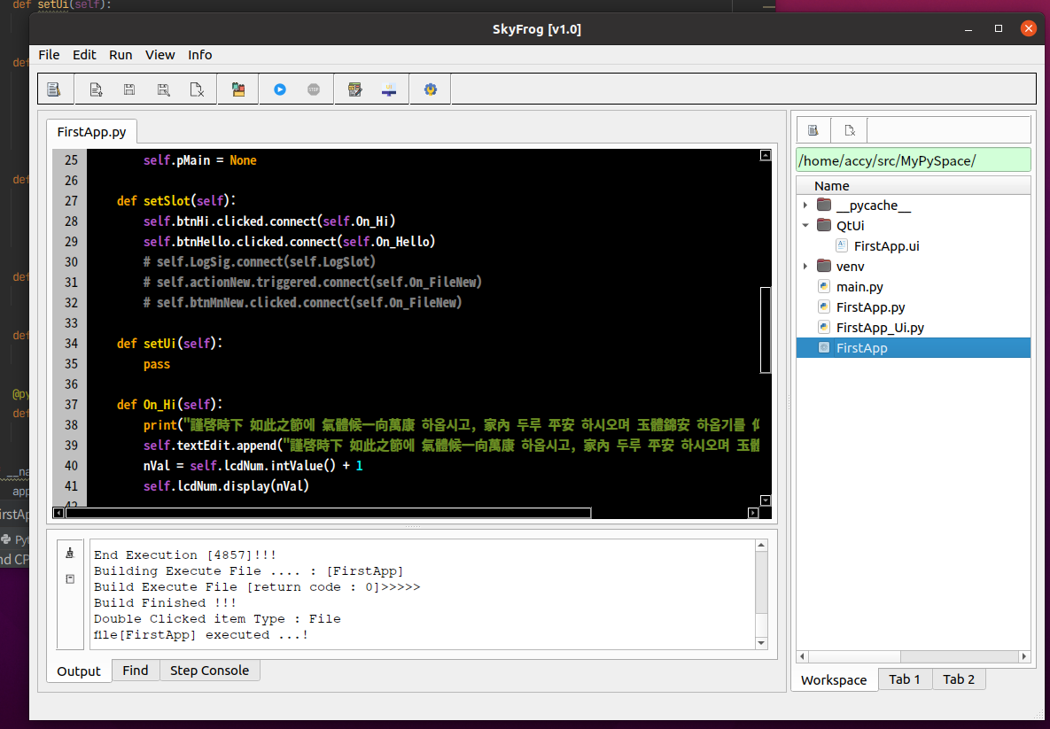

13. 이런 단계를 거쳐 여러 개의 GUI 프로그램을 만들 수 있습니다. PyAccy(SkyFrog)는 파이썬 GUI 코딩에 다소 도움이 될것 같습니다. 사용해 보시길 :)

* 사용하다가 요구사항이 있으면 의견을 보내주시면 감사하겠습니다. (email : code22mark@gmail.com, mkkim2mark@gmail.com)

